유스케이스 명세서
유스케이스 명세서
시스템명 | 점장님의 비밀노트 |  | 작성자 | 장유성
단계명 | 요구사항 분석 |  | 작성일자 | 2019-10-25 |  | 버전 | v1

유스케이스 다이어그램
UCD ID |  | USDNUM001 | UCD 명 |  | USDNUM002
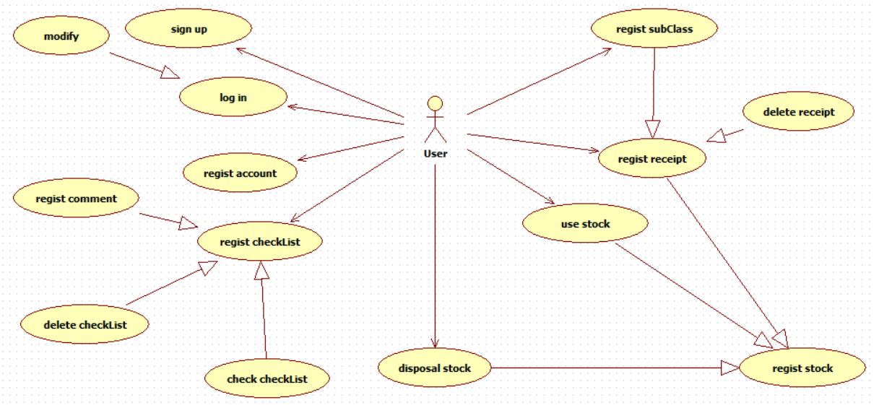

유스케이스 기술서 |  |  |  |  |  |  |  | 유스케이스 기술서
유스케이스 ID |  | RL_UC_001 | 유스케이스 명 |  | 회원가입(Player) |  |  | 유스케이스 ID | RL_UC_005 | 유스케이스 명 | 사용 및 폐기 조회
1. 주요액터 |  |  |  |  |  |  |  | 1. 주요액터
- 비회원 |  |  |  |  |  |  |  | - 회원
2. 이해관계자와 관심사항 |  |  |  |  |  |  |  | 2. 이해관계자와 관심사항
- 회원만이 서비스를 이용 할 수 있게함 |  |  |  |  |  |  |  | - 폐기와 사용이 진행 된 경우 캘린더에 폐기와 사용을 색에 따라 표시해 주어야 함
- 회원 등록하면 직책등을 입력 |  |  |  |  |  |  |  | - 일별 폐기와 사용의 리스트를 선택시 상세 날짜의 폐기/ 사용 정보 가 나와야함
3.전재조건 |  |  |  |  |  |  |  | - 일별 폐기와 사용의 리스트를 선택시 해당 날짜의 사용 및 폐기에 관한 분석 정보가 나와야함
- 입력받은 아이디와 닉네임은 중복되어선 안된다. 중복될 경우 가입에 실패한다. |  |  |  |  |  |  |  | 3.전재조건
4.종료조건 |  |  |  |  |  |  |  | - 캘린더에서 특정한 날짜의 사용 및 폐기의 정보가 등록 되어 있어야함
- 가입 완료 창이 뜨면 가입완료, 실패 창이 뜨면 다시 재가입을 실행한다.

유스케이스 기술서
유스케이스 ID |  | RL_UC_002 | 유스케이스 명 |  | 거래처 관리
1. 주요액터 |  |  |  |  |  |  |  | 유스케이스 기술서
- 회원 |  |  |  |  |  |  |  | 유스케이스 ID | RL_UC_006 | 유스케이스 명 | 재고 분석
2. 이해관계자와 관심사항 |  |  |  |  |  |  |  | 1. 주요액터
- 재고관리에 필요한 거래처 정보를 등록함 |  |  |  |  |  |  |  | - 회원
- 등록한 거래처의 정보를 광고형식으로 사용자에게 보여줌 |  |  |  |  |  |  |  | 2. 이해관계자와 관심사항
- 사용자에게 회사(프렌차이저) 정보를 소개 |  |  |  |  |  |  |  | - 품목별 재고의 년도별 분석이 가능하도록 한다.
 |  |  |  |  |  |  |  | - 사용한 재고에 따른 금액과 월별 사용 금액을 그래프로서 보기 쉽도록 표현한다.
 |  |  |  |  |  |  |  | - 폐기한 재고에 따른 금액과 월별 사용 금액을 그래프로서 보기 쉽도록 표현한다.
3.전재조건 |  |  |  |  |  |  |  | 3.전재조건
- 새로운 회사의 정보를 등록 하면 조회에 추가되도록 한다. |  |  |  |  |  |  |  | - 로그인 되어 있어야 하며 사용 및 폐기 정보가 등록 되어 있어야 한다.
4.종료조건
- 정상적으로 등록될경우 등록 완료 되게 하고 실패할경우 등록이 되지 않도록 한다.

유스케이스 기술서
유스케이스 ID |  | RL_UC_003 | 유스케이스 명 |  | 마이페이지
1. 주요액터
- 회원
2. 이해관계자와 관심사항
- 마이페이지에서 회원정보 수정 가능
3.전재조건
- 기본키로 작용할 아이디는 변경할 수 없다 ,직급을 수정할 수 없다.
4.종료조건
- 수정 사항이 저장되었을 경우, 종료 버튼을 눌러 종료 가능

유스케이스 기술서
유스케이스 ID |  | RL_UC_004 | 유스케이스 명 |  | 재고관리
1. 주요액터
- 회원
2. 이해관계자와 관심사항
- 달력에 일별 재고목록을 조회 가능
- 재료 등록을 통해 새로운 재료의 정보가 등록 가능
- 입력 창에서 등록된 재료와 거래처를 선택해 새로운 재고의 등록이 가능
- 등록된 재고의 정보를 저장 위치에 따라 선택 가능하다
- 특정 재고를 선택한경우 상세정보조회가 가능하며 사용하기와 폐기하기를통해 사용가 폐기 가능
3.전재조건
- 재료를 이용해 재고가 등록 되어 있어야함
4.종료조건
- 정상적으로 재료, 재고 등록 및 사용 폐기가 진행 되어야 함

